Sheet1
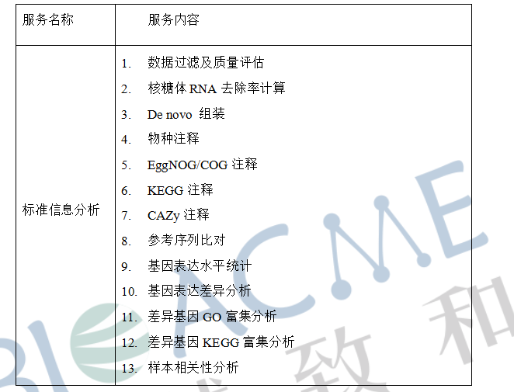
合同编号 | 客户姓名 | 物种 | 参考基因组 | 测序类型 | 测序模式 | 样品ID | 博越编号 | 生物学重复 | 实验组vs对照组 |  | 分析内容 | 分析周期 （质检合格-项目结题） | 数据路径 | 备注
 |  |  |  |  |  |  |  |  | 实验组 | 对照
BYZH201909S0207 | 山东大学秦启龙（任雪冰）--6个海水样本去核糖体宏转录组测序 | 环境微生物 | 无 | 去核糖体宏转录组测序 | PE150 | 1906M0RNA | WR194340B | 无 | 201906aoshanwei-R-12 | 1906M0RNA | 去核糖体标准分析 | 截止到2019/12/06 | 第8批1个样本（1906M0RNA）数据 N:\10月18号排机\qinqilong
 |  |  |  |  | PE150 | 201906aoshanwei-R-12 | WR193104B |  | 201906aoshanwei-R-36 | 1906M0RNA
 |  |  |  |  | PE150 | 201906aoshanwei-R-36 | WR193105B |  | 201906aoshanwei-R-60 | 1906M0RNA |  |  | 第4批剩余5个样本数据 /Databackup_older/2019_08/QinQiLong/QinQiLong_hongTrans/
 |  |  |  |  | PE150 | 201906aoshanwei-R-60 | WR193106B |  | 201906aoshanwei-R-84 | 1906M0RNA
 |  |  |  |  | PE150 | 201906aoshanwei-R-84 | WR193107B |  | 201906aoshanwei-R-108 | 1906M0RNA
 |  |  |  |  | PE150 | 201906aoshanwei-R-108 | WR193108B |  | 201906aoshanwei-R-108 | 201906aoshanwei-R-12
 |  |  |  |  |  |  |  |  | 201906aoshanwei-R-108 | 201906aoshanwei-R-36
 |  |  |  |  |  | 第4批5个样本+第8批1个样本 |  |  | 201906aoshanwei-R-108 | 201906aoshanwei-R-60
 |  |  |  |  |  |  |  |  | 201906aoshanwei-R-108 | 201906aoshanwei-R-84

